低压接插件
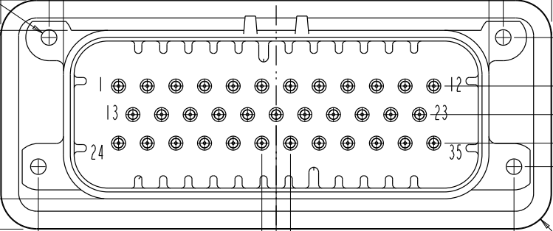
Over view

35pin connector Low voltage vehicle&CSC interface
1 | 2 | 3 | 4 | 5 | 6 | 7 | 8 | 9 | 10 | 11 | 12
KL30_1 | DI_CHARGER_WU | DI_IGN_ACC | RESERVED | PWMI_FAN1_FDBK | HSCAN_VEH1_H | HSCAN_VEH2_H | HSCAN_PRIV_H | DO_CC1 | GND_CSC_FAN | AI_LIQUID_SENS | AI_TEMP1
13 | 14 | 15 | 16 | 17 | 18 | 19 | 20 | 21 | 22 | 23 | NA
KL30_2 | DI_CRASH_INPUT | DI_FSTCHG_WU | PWMO_FAN1_CMD | PWMI_FAN2_FDBK | HSCAN_VEH1_L | HSCAN_VEH2_L | HSCAN_PRIV_L | DI_CC2 | GND_LIQUID_SENS_TEMP | DO_LIQUID_SENS | NA
24 | 25 | 26 | 27 | 28 | 29 | 30 | 31 | 32 | 33 | 34 | 35
GND | GND | PWMO_LSD_HEATNEG | PWMO_LSD_HEATPOS | PWMO_LSD_MCNEG | P_HSD_MCNEG | DO_12V_CSC | DO_RESET_CSC | P_12V_FAN | DO_MAIN_HVIL_SOURCE | DI_MAIN_HVIL_RCV | AI_TEMP2

 |  |  |  |  | PLC |  |  | Remark | Connection
Pin number | Pin name | 中文定义 | 状态 |  | DO | AO | AI |  | 单线
1 | KL30_1 | 持续供电电源 | 已使用 | 12V供电 |  |  |  |  | 单线
2 | DI_CHARGER_WU | 慢充唤醒输入 | 已使用 |  | 12V Rly |  |  | 连接继电器触点侧，引入受控12V | 单线
3 | DI_IGN_ACC | KL15输入 | 已使用 |  | 12V Rly |  |  | 连接继电器触点侧，引入受控12V | 单线
4 | RESERVED | 保留 |  |  |  | 2.5V |  | 连接PLC AO | 单线
5 | PWMI_FAN1_FDBK | 风扇1PWM反馈信号 |  |  | 12V Rly |  |  | 连接继电器触点侧，引入受控12V | 单线
6 | HSCAN_VEH1_H | 整车通信CAN高 | 已使用 |  | Rly switch |  |  | 一根CAN，两根测电阻，2.6K欧姆 | 双针三线
7 | HSCAN_VEH2_H | 快充通信CAN高 | 已使用 |  | Rly switch |  |  | 一根CAN，两根测电阻，120欧姆 | 双针三线
8 | HSCAN_PRIV_H | BMS内部通信CAN高 | 已使用 |  | Rly switch |  |  | 一根CAN，两根测电阻，120欧姆 | 双针三线
9 | DO_CC1 | 快充CC1确认信号 | 已使用 |  | 12V Rly |  | in | 12v通过1K上拉电阻给到CC1，6V 一根通过1k电阻给到RLY触点，一根从CC1接出给到PLC AI | 双线
10 | GND_CSC_FAN | 从机及风扇地 | 已使用 |  |  |  |  |  | 单线
11 | AI_LIQUID_SENS | 泄漏传感器输入 |  |  |  |  |  |  | 单线
12 | AI_TEMP1 | 风扇环境温度传感1输入 |  |  |  |  | in | 和地点之间接一个10k电阻，测量输出电压为2.5V 一根通过10k电阻接地，一根给到PLC AI | 双线
13 | KL30_2 | 持续供电电源 | 已使用 |  |  |  |  |  | 单线
14 | DI_CRASH_INPUT | 碰撞信号输入 | 已使用 |  | Rly通过常闭接到地 |  |  | 如果rly不闭合其他继电器不能有动作 引出接到继电器触点 | 单线
15 | DI_FSTCHG_WU | 快充唤醒输入 | 已使用 |  | 12V Rly |  |  | 连接继电器触点侧，引入受控12V | 单线
16 | PWMO_FAN1_CMD | 风扇PWM控制信号输出 |  |  |  |  | in | 与地点之间串2个10K电阻，电阻中间分一根线接到PLC AI | 单线
17 | PWMI_FAN2_FDBK | 风扇2PWM反馈信号 |  |  | 12V Rly |  |  | 连接继电器触点侧，引入受控12V | 单线
18 | HSCAN_VEH1_L | 整车通信CAN低 | 已使用 |  | Rly switch |  |  | 一根CAN，两根测电阻，2.6K欧姆 | 双针三线
19 | HSCAN_VEH2_L | 快充通信CAN低 | 已使用 |  | Rly switch |  |  | 一根CAN，两根测电阻，120欧姆 | 双针三线
20 | HSCAN_PRIV_L | BMS内部通信CAN低 | 已使用 |  | Rly switch |  |  | 一根CAN，两根测电阻，120欧姆 | 双针三线
21 | DI_CC2 | 快充CC2确认信号 | 已使用 |  | GND Rly |  | in | 通过1K下拉电阻到地， 6V 一根1k下拉给到地，一根从CC2引出给到PLC AI | 双线
22 | GND_LIQUID_SENS_TEMP | 泄漏传感器及温度传感器地 |  |  |  |  |  |  | 单线
23 | DO_LIQUID_SENS | 泄漏传感器电源输出 |  |  |  |  |  |  | 单线
24 | GND | 车身地 | 已使用 |  |  |  |  |  | 单线
25 | GND | 车身地 | 已使用 |  |  |  |  |  | 单线
26 | PWMO_LSD_HEATNEG | 加热正继电器控制信号输出 |  |  | 12V，上拉电阻100欧 |  | in | 12V，分压，高压盒为继电器控制信号 一根连100欧姆电阻到12v，一根串2个10k电阻到地，10k电阻间取信号 AI | 双线
27 | PWMO_LSD_HEATPOS | 加热负继电器控制信号输出 |  |  | 12V，上拉电阻100欧 |  | in | 12V，分压，高压盒为继电器控制信号 一根连100欧姆电阻到12v，一根串2个10k电阻到地，10k电阻间取信号 AI | 双线
28 | PWMO_LSD_MCNEG | 主负继电器控制信号输出 | 已使用 |  | 12V，上拉电阻100欧 |  | in | 12V，分压，高压盒为继电器控制信号 一根连100欧姆电阻到12v，一根串2个10k电阻到地，10k电阻间取信号 AI | 双线
29 | P_HSD_MCNEG | 继电器线圈控制信号电源输出 | 已使用 |  | 下拉电阻100欧 |  | in | 12V，分压，高压盒为12V信号 一根串100欧姆电阻到地，一根串2个10K电阻到地，10k电阻间取信号 AI | 双线
30 | DO_12V_CSC | 从机电源输出 | 已使用 |  | 下拉电阻100欧 |  | in | 12V，分压，高压盒为12V信号 一根串100欧姆电阻到地，一根串2个10K电阻到地，10k电阻间取信号 AI | 双线
31 | DO_RESET_CSC | 从机使能信号输出 | 已使用 |  | 下拉电阻100欧 |  | in | 12V，分压，高压盒为12V信号 一根串100欧姆电阻到地，一根串2个10K电阻到地，10k电阻间取信号 AI | 双线
32 | P_12V_FAN | 风扇电源输出 |  |  |  |  |  |  | 单线
33 | DO_MAIN_HVIL_SOURCE | 高压互锁信号输出 | 已使用 |  |  |  |  | Source/Rcv之间继电器需要闭合，硬件互锁信号，如果不闭合，所有继电器输出不工作 | 单线
34 | DI_MAIN_HVIL_RCV | 高压互锁信号输入 | 已使用 |  | 12V Rly |  |  |  | 单线
35 | AI_TEMP2 | 风扇环境温度传感2输入 |  |  |  |  | in | 和12V之间接一个10k电阻，测量输出电压为2.5V 一根通过10k电阻接地，一根给到PLC AI | 双线

 | T+ T- |  |  |  | 12V Rly x 1 |  |  | 大电流继电器动作触点，复位触点
 | FC+ FC- |  |  |  | 12V Rly x 1 |  |  | 大电流继电器动作触点，复位触点

高压接插件
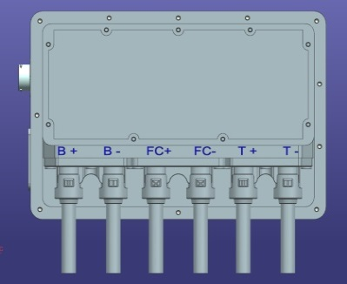
 |  | 采用气缸压接方式

高压IPT接插件
Pin name | 接口定义 | Remark
B+ | 电池包高压正 | 接到继电器触点 | 双针双线
B- | 电池包高压负 | 接到继电器触点 | 双针双线
FC+ | 快充高压正 | 接到继电器触点 | 双针双线
FC- | 快充高压负 | 接到继电器触点 | 双针双线
T+ | 电机控制器高压正 | 接到继电器触点 | 双针双线
T- | 电机控制器高压负 | 接到继电器触点 | 双针双线
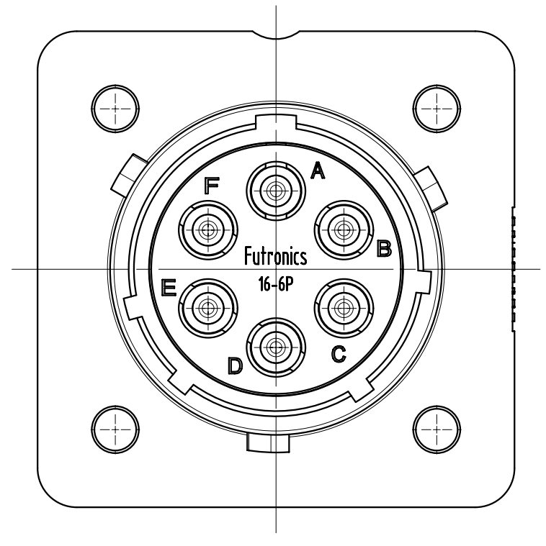
 |  | 手动航空接头

6pin高压辅助接口
Pin name | 接口定义 | Remark
A | 慢充高压正 | 接到继电器触点 | 双针双线
B | PTC高压正 | 接到继电器触点 | 双针双线
C | 空调高压正 | 接到继电器触点 | 双针双线
D | 空调高压负 | 接到继电器触点 | 双针双线
E | PTC高压负 | 接到继电器触点 | 双针双线
F | 慢充高压负 | 接到继电器触点 | 双针双线

